Planilha1
número | Neurônios entrada | Neurônios de saida (condição perfeita) | Erro² (2) | input | sigma
0 | 0.26 | 0 | 0.0676 | -5 | 0.0066928509243
1 | 0.05 | 0 | 0.0025 | -4 | 0.017986209962
2 | 0.18 | 1 | 0.6724 | -3 | 0.047425873178
3 | 0.39 | 0 | 0.1521 | -2 | 0.11920292202
4 | 0.23 | 0 | 0.0529 | -1 | 0.26894142137
5 | 0.08 | 0 | 0.0064 | 0 | 0.5
6 | 0.74 | 0 | 0.5476 | 1 | 0.73105857863
7 | 0.52 | 0 | 0.2704 | 2 | 0.88079707798
8 | 0.41 | 0 | 0.1681 | 3 | 0.95257412682
9 | 0.33 | 0 | 0.1089 | 4 | 0.98201379004
 |  |  |  | 5 | 0.99330714908
 | Custo2 | ∑erro² | 2.0489

Perceptron
Perceptron |  |  |  | 1º Saída (0 ou 1) | Função de Grau | x1 | x2 | p | S
 | Entrada | Peso | Bias |  |  | 1 | 1 | 1 | 1 | função e |  |  | função ou
 | x1 |  |  |  |  |  |  |  |  | e1 | e2 | s | e1 | e2 | s
x1 | 1 | 0.8 |  |  |  |  |  |  |  | 1 | 1 | 1 | 1 | 1 | 1
 |  |  |  |  | S |  |  |  |  | 1 | 0 | 0 | 1 | 0 | 1
 |  |  | -0.6 | 1 | 1 |  |  |  |  | 0 | 1 | 0 | 0 | 1 | 1
 | x2 |  |  |  |  | e | 0 |  |  | 0 | 0 | 0 | 0 | 0 | 0
x2 | 1 | 0.8 |  |  |  | p | 0.1 | fixo chute
 |  |  |  |  |  | dw1 | 0
 |  |  |  |  |  | dw2 | 0
 |  |  |  |  |  | db | 0
 |  | 0.8
 |  |  |  |  |  | nw1 | 0.8
 |  |  | -0.6 |  |  | nw2 | 0.8
 |  |  |  |  |  | nb | -0.6 |  |  |  |  |  |  |  | ∑
 |  | 0.8

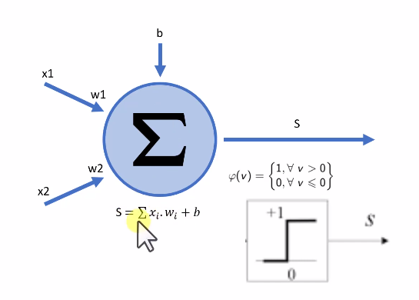
 |  |  |  |  |  | -4 | 4.75
 |  |  |  |  |  | -3 | 3.75
 |  |  |  |  |  | -2 | 2.75
 |  |  |  |  |  | -1 | 1.75
 |  |  |  |  |  | 0 | 0.75
 |  |  |  |  |  | 1 | -0.25
 |  |  |  |  |  | 2 | -1.25
 |  |  |  |  |  | 3 | -2.25
 |  |  |  |  |  | 4 | -3.25

